상품제안서
시즈넬 디퓨저 50ml*4P 메리골드 선물세트 | 상품코드: S39130

 |  |  |  |  |  |  | 02-713-8555 | www.synergygift.co.kr
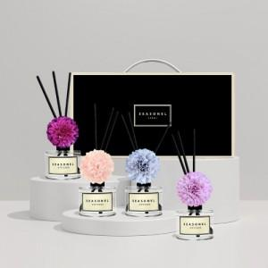

【상세/제작정보】 | <p><span style="font-size: 14pt;">※ 화이트 꽃 단종</span></p><p><span style="font-size: 14pt;">※ 조화 색상 선택 불가 랜덤 출고 됩니다.</span></p>

【인쇄/포장옵션】 | 스티커 / 포장불가능

【공급단가】 | 수량 | 20~ | 100~ | 300~ | 500~ | 1,000~
*VAT별도 | 단가 | 18,200원 | 17,920원 | 17,500원 | 16,800원 | 16,100원

【상품 URL】 | https://www.synergygift.co.kr:443/src/goods_detail.php?gdno=39130

